修改
宁波品秀美容科技有限公司 宁波高新区江南路1528号高新科技广场2号楼10楼 电话：0574-27889688 传真：0574-27889655 sales@hair-brushes.com lucky@jsiu.com
订单
供货商： | 宁波瑾秀制刷科技有限公司 |  |  |  | 订单号 | EC405-3-Grey
电话： | 18067420259 |  |  |  | 日期 | 2025年09月03日
联系人： | 李万祥 |  |  |  | 订单安排人 | 孙诚昱
产品编号 | 产品图片 | 描述 | 数量/个 | 单价 | 金额 | 包装方式
EC405-3-Grey | 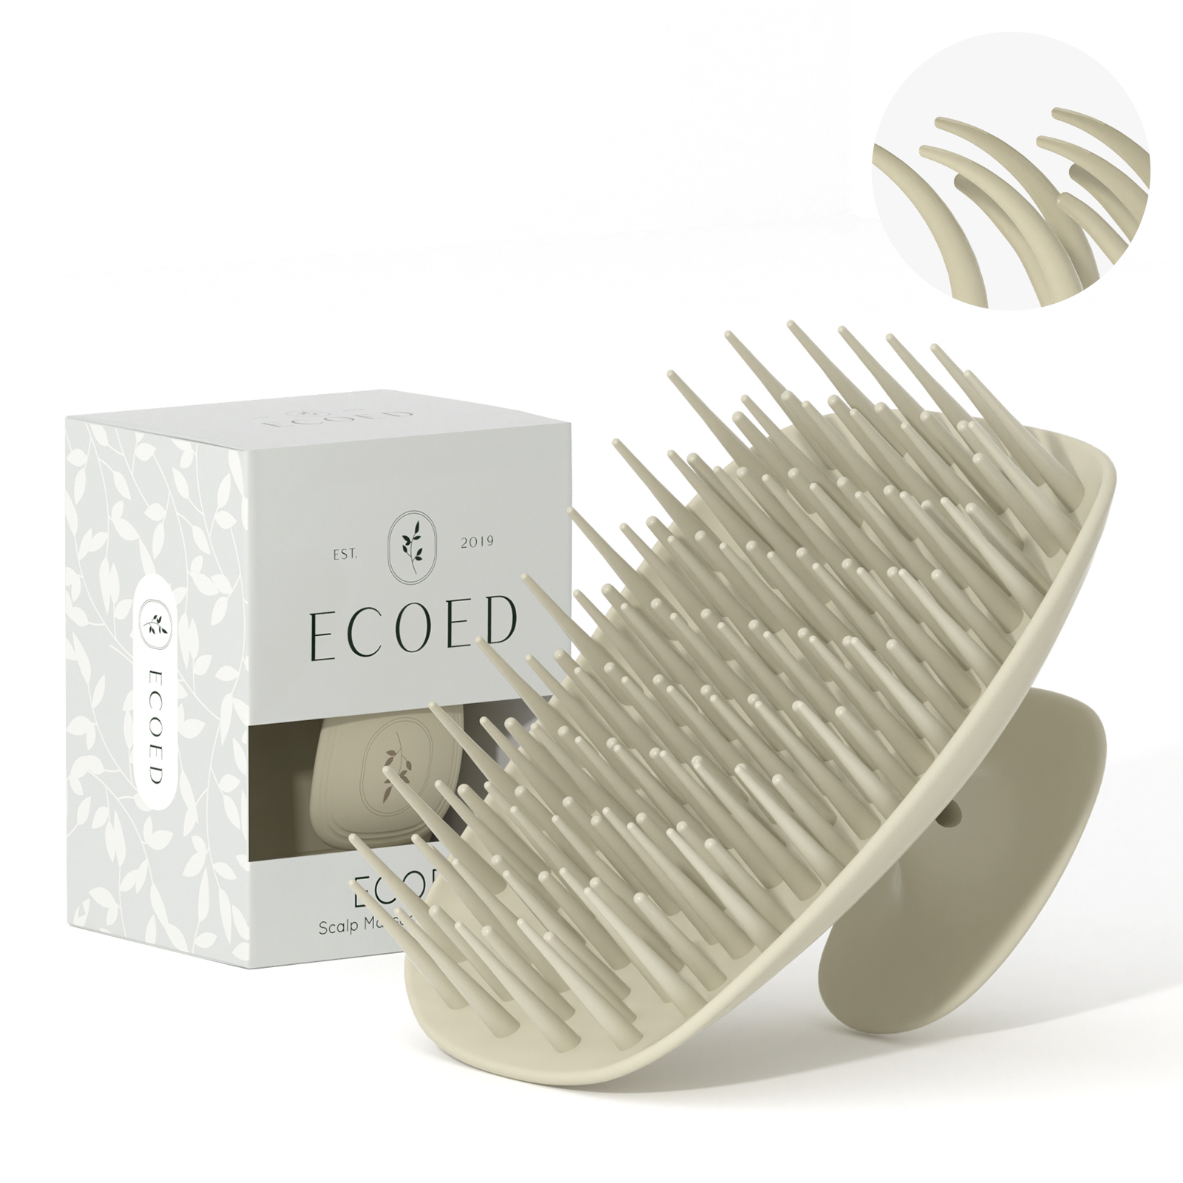 | 洗头刷TPEE2129粗针，硬度50，注意控制针头毛边，顶部印棕色logo，原色+色粉同上次样品，白卡包装，内置一个赠品袋（赠品袋我司提供）需要贴亚马逊条码，30个/内箱，外箱需要贴亚马逊条码，货代条码 | 0PCS | ¥2.28 |  | 纸盒

 | 以上价格含税运含包装
进仓地址： | 上海进仓
付款方式: | 出货后45天凭增值税发票付款 |  |  |  | 色卡 | Logo
交货时间: | 2025年10月18日
箱规: | 外箱大小单边不得大于60cm，装箱率150
产前确认样: | 每款1套样品
出货样: | 每款2套
注意事项:
6：注意事项
1）印刷logo要印的清晰，线条清楚，绝对不能掉色
2）针头毛边控尽量不要有毛边
3）硬度45和50

外箱大小单边不得大于60cm，装箱率150

 | 宁波品秀美容科技有限公司 |  |  | 宁波瑾秀制刷科技有限公司
 | ---------------------- |  |  | ----------------------

